匹配逻辑备忘录
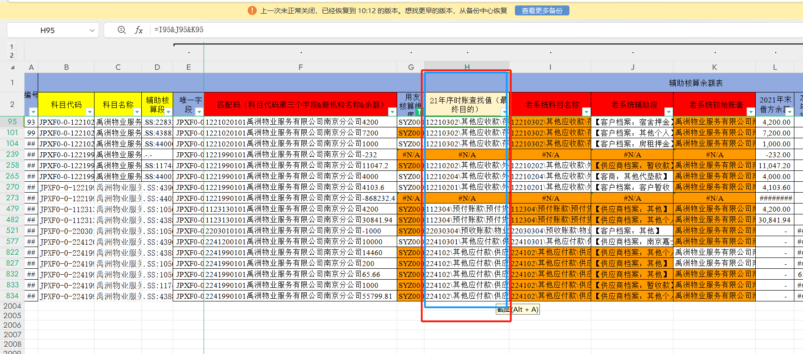
禹州老系统已不可登录，当前只能通过代码&新系统机构名称&余额来尽量匹配
老系统对新系统：
老代码 | 多对一 | 新代码
老机构名称 | 多对一 | 新代码

匹配逻辑： | 先用老代码、老机构账簿名称匹配出新代码与合并后的新机构名称，
 | 匹配后老科目余额表中匹配码则为新代码&新机构名称&余额，
 | 此时可与新系统辅助余额表新代码&新机构名称&余额对应，
 | 反过来匹配出老系统科目名称&辅助核算段&具体账簿，用于后续查找老系统的序时账。

匹配注意点 | 21年老系统科目余额表中，资产类期末余额方向为贷方的，匹配码取数余额时候变为负数
 | 21年老系统科目余额表中，负债类期末余额方向为借方的，匹配吗取数余额时候变为负数
 | 21年老科目余额表匹配出来的新代码&新机构名称&余额，在不能保证是唯一值，有重复项时候，希望新系统辅助余额表匹配输入结果为“非唯一值，需手动核验"，或者再单独增加一列匹配结果“是否有重复项”

最终匹配结果需求 | 缩小匹配范围，仅将新系统中24年930有余额，且相应期初有余额的项目，对应到老系统科目名称&辅助核算段&具体账簿
 | 由于21年、22年1-4月都是老系统，22年4月底为期初录入节点，需要在22年4月底辅助余额表中也按照上述操作一下

 | 输出形势示例：
 | 新系统（仅930有余额部分） |  |  | 匹配结果（相关输出结果可合并可拆分列示）
 | 科目代码 | 科目名称 | 辅助段 | 21年科目余额表匹配 | 是否重复项 | 22年4月底科目余额表匹配 | 是否重复项
 | XX | XX | XX | 21年系统科目名称&辅助核算段&具体账簿 |  | 22年4月底系统科目名称&辅助核算段&具体账簿

 | 输出形势示例：
 | 新系统（仅930有余额部分） |  |  | 匹配结果（相关输出结果可合并可拆分列示）
 | 科目代码 | 科目名称 | 辅助段 | 21年科目余额表匹配 | 22年4月底科目余额表匹配
 | XX | XX | XX | ①21年系统科目名称&辅助核算段&具体账簿/②非唯一值，请手动查验/③无法直接匹配，请手动查验 | 同右边

 | 备注：无法直接匹配的可以通过数值从总账行查验，多为审计调整数据，需之后视it匹配情况看手动单独查找还是批量匹配更节省时间

 | 最终输出h列如下

